메인 플로우 차트
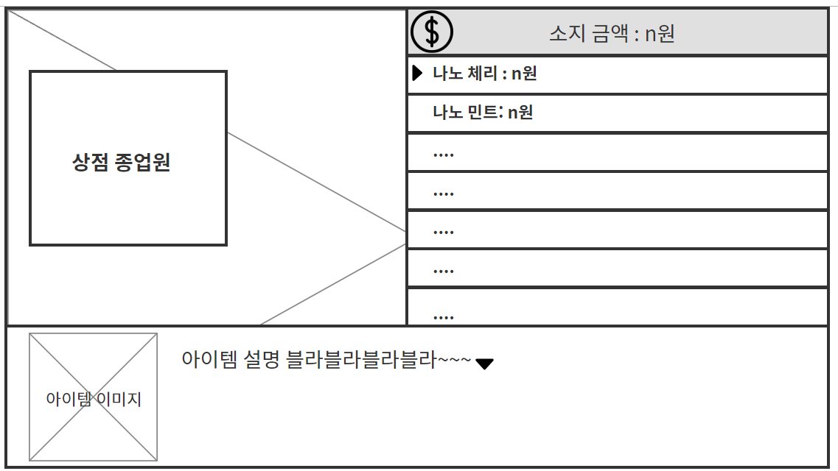
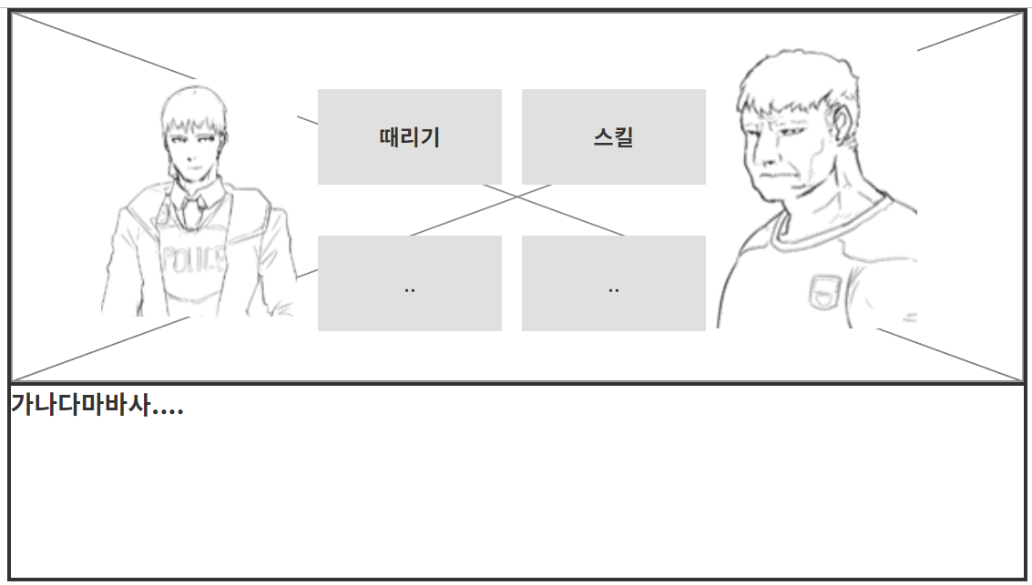
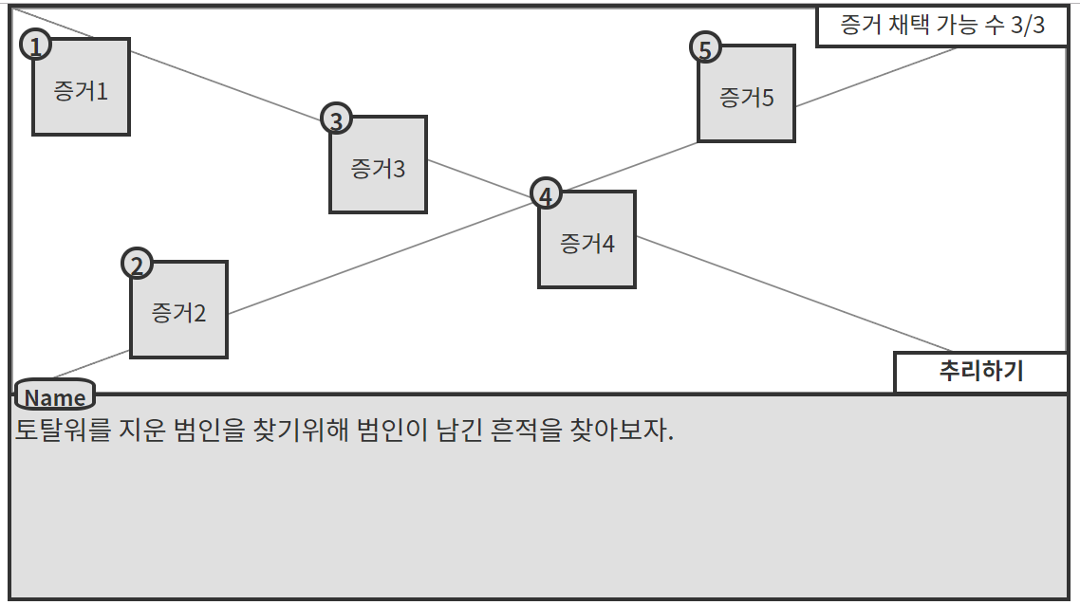
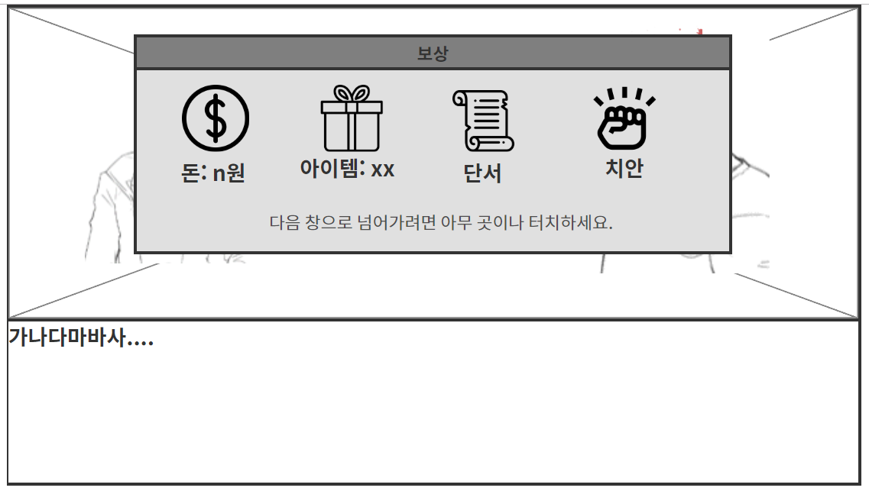
메인 플로우 차트

게임 시작

옵션

불러오기
메인화면
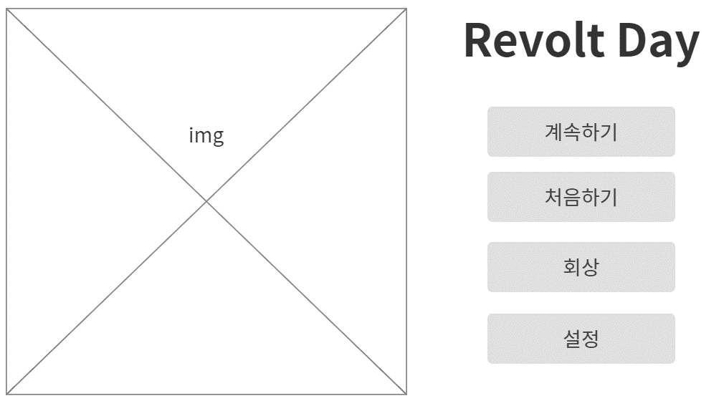
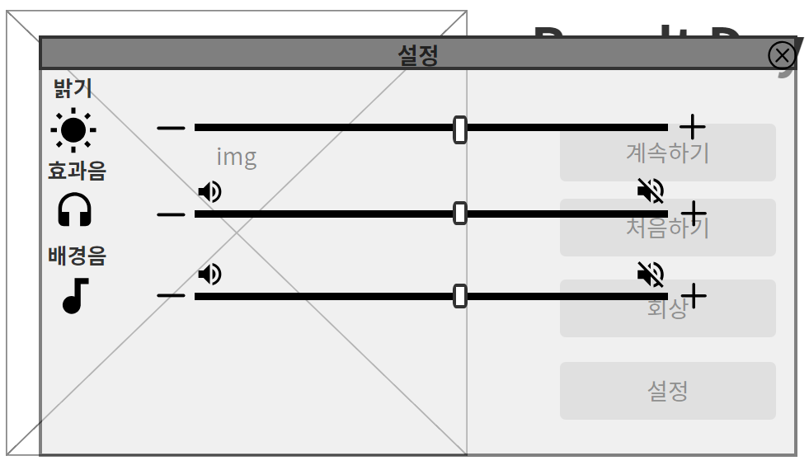

크레딧

세이브 목록
처음하기

프롤로그 씬
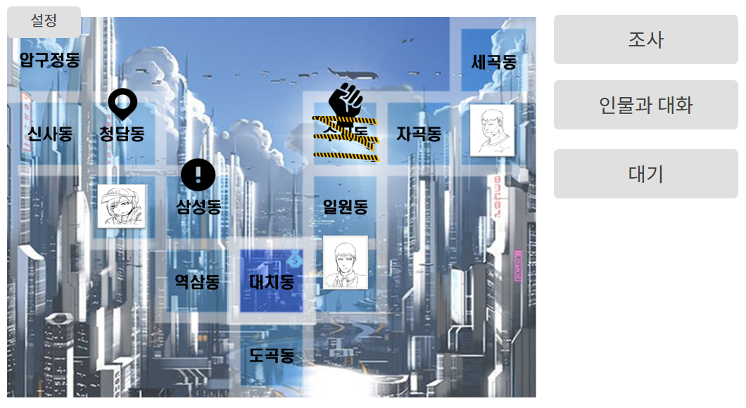

인물과 대화
보상 획득
게임 오버 씬
월드 맵 씬

지역 타일로 이동

상점
(팝업)
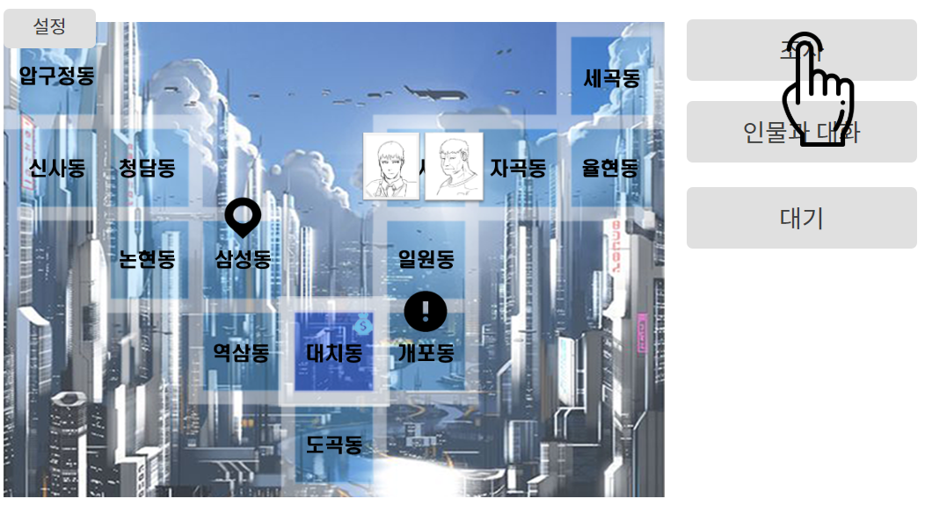

이슈/사건 연출

격투 이슈
추리 이슈

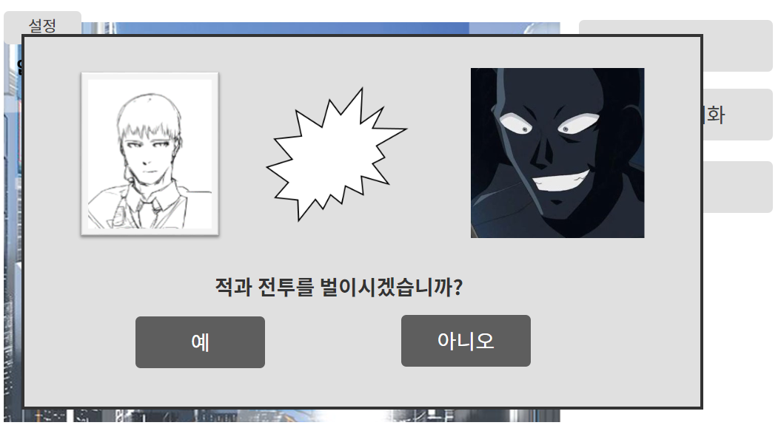
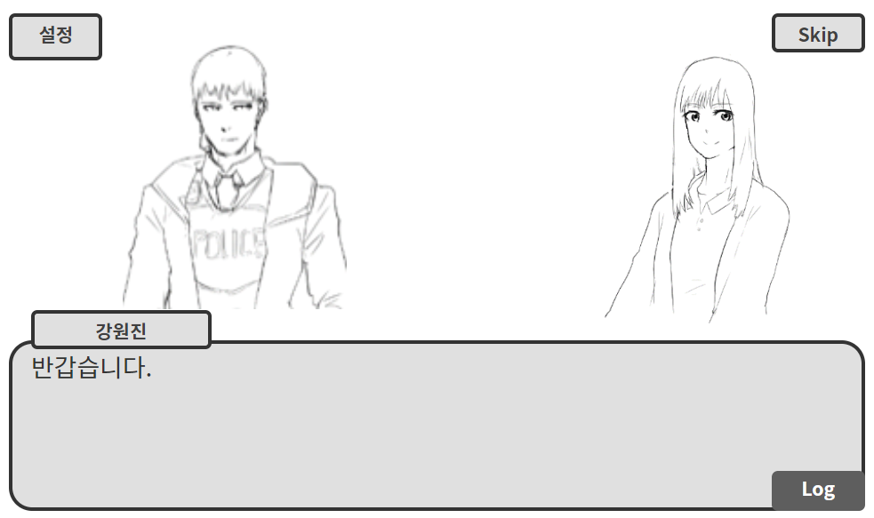

이슈/사건 보상

행동 플로우 차트
행동 플로우
턴 시작
매턴 시작 시 행동력이
최대값 만큼 충전됨

 | Yes
 | No

캐릭터 이동/조사
지역 메뉴
대기 버튼 클릭
현재 위치에서
대기
 |  | 정책
 |  | 지역 이동 시 UI출력을 어떻게 할 것인가?

행동력이 부족하여 사용할 수 없습니다.
행동력이
남아 있는가?
행동력이
남아 있는가?

수락 팝업창 출력
행동력 소모

이동/조사
실행
'네'버튼을
눌렀는가?

턴 종료

AI행동

상점 플로우 차트
상점 플로우
지역 메뉴

상점 버튼 클릭
 | Yes
 | No

상점 종류 선택

뒤로가기
상점 메뉴

아이템 선택

선택 불가능
돈이 충분한가?

정말 구매하시겠습니까?

단가만큼 소지금 차감

아이템 획득

이동 플로우 차트
이동 플로우 차트

시작

시작

